Página Incial - Rework
Página Inicial | Página Inicial
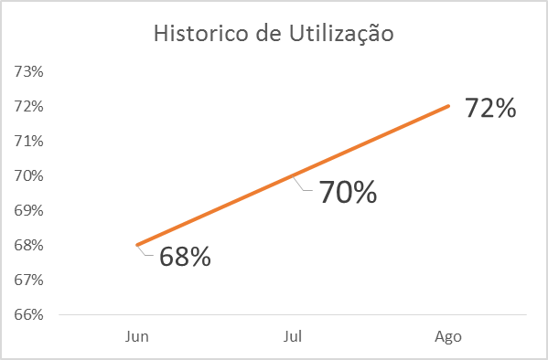
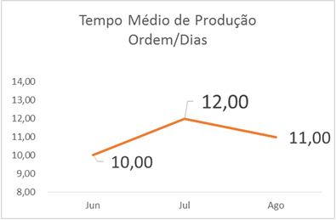
Pedidos

Relatórios

Cadastros

Demonstração

Pedidos - Rework
Página Inicial | Visão Geral
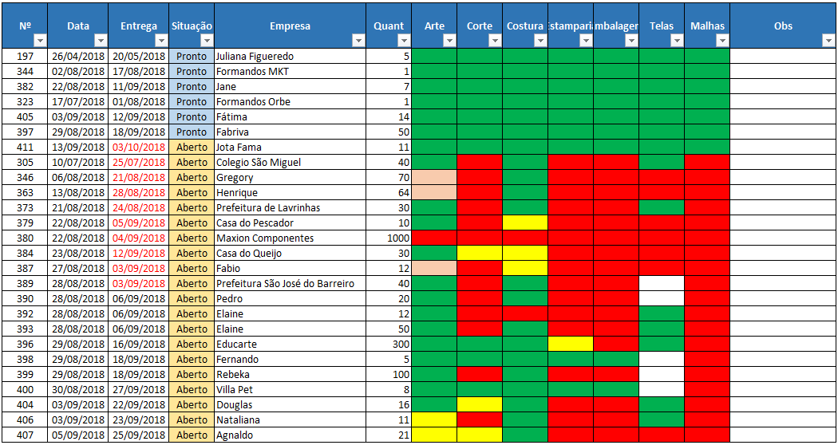
Pedidos

Relatórios

Cadastros

Demonstração

Relatório Operadores - Rework
Página Inicial | Operadores | Linhas | Pedidos

Pedidos | Nome do Operador | Jorge Marcelo Costa

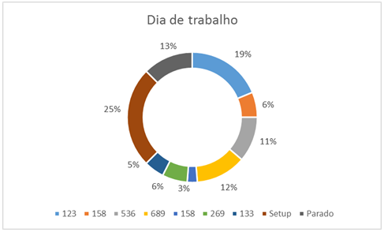
Relatórios

Cadastros

Demonstração

Relatório Linhas (Vendas) - Rew
Página Inicial | Operadores | Linhas | Pedidos

Pedidos | Nome da Linha: | Vendas
Market Share Trimestral
Uniforme Empresa | 34.4%
Pequenas Empresas | 16.3%
Vendas Loja | 12.4%
Religiosos | 8.0%
Maxion | 7.1%
Outros | 21.8%
Relatórios


Cadastros

Valor por Pedido
 | Valor
396 | 7200
398 | 180
399 | 2800
400 | 288
404 | 560
406 | 385
407 | 580
408 | 7250
Demonstração

Estado dos Pedidos
Entregue | 0.72
Pronto | 0.032
Arte Final | 0.071
Malha | 0.024
Outros | 0.153



Peças por Pedido
 | Quantidade
396 | 300
398 | 5
399 | 100
400 | 8
404 | 16
406 | 11
407 | 21
408 | 310

Relatório Linhas (Estamparia)
Página Inicial | Operadores | Linhas | Pedidos

Pedidos | Nome da Linha: | Estamparia

Tipo de Estampa
Hidrotransfer | 76.0%
Chapado | 8.0%
Sublimação | 8.0%
Relevo | 8.0%
Relatórios


Cadastros

Demonstração

Silk
 | Número de Peças | Número de Estampas | Número de Pedidos
2018-10-24 | 160 | 300 | 5
2018-10-25 | 70 | 380 | 6
2018-10-26 | 50 | 150 | 2
2018-10-29 | 100 | 230 | 4
2018-10-30 | 75 | 450 | 7
2018-10-31 | 75 | 400 | 6
2018-11-01 | 50 | 100 | 2

Matriz
 | Número de Telas | Número de Pedidos
2018-10-30 | 6 | 5
2018-10-31 | 1 | 1
2018-11-01 | 1 | 1

Relatório Linhas (Corte)
Página Inicial | Operadores | Linhas | Pedidos

Pedidos | Nome da Linha: | Corte

 | Material (KG) | Refugo (KG)
2018-10-30 | 20 | 4
2018-10-31 | 28 | 6
2018-11-01 | 10 | 2
Relatórios


Cadastros

 | Número de Peças | Número de Pedidos
43403 | 70 | 2
43404 | 200 | 2
43405 | 310 | 1
Demonstração

Relatório Linhas (Costura)
Página Inicial | Operadores | Linhas | Pedidos

Pedidos | Nome da Linha: | Costura

Tipo de Produto
Camiseta | 95.0%
Polo | 5.0%
Bermuda
Relatórios

Cadastros

Demonstração

Peças Trabalhadas
 | Total | Número de pedidos
2018-10-01 | 75 | 2
 | 100 | 2
2018-10-04 | 120 | 1
 | 150 | 0
2018-10-09 | 90 | 0
 | 125 | 0
2018-10-11 | 140 | 0
 | 75 | 0
2018-10-15 | 110 | 0
 | 110 | 2
2018-10-17 | 150 | 0
 | 140 | 0
2018-10-19 | 120 | 3
 | 60 | 3
2018-10-23 | 30 | 2
 | 60 | 3
2018-10-25 | 40 | 4
 | 90 | 1
2018-10-29 | 80 | 4
 | 60 | 4
2018-10-31 | 60 | 2
 | 130 | 3

Relatório Pedidos (1) - Rework
Página Inicial | Operadores | Linhas | Pedidos

Pedidos | Número do Pedido: | 169

Relatórios | Tempo Estimado: | 74 Horas

Cadastros | Tempo Total de Produção: | 19 Horas
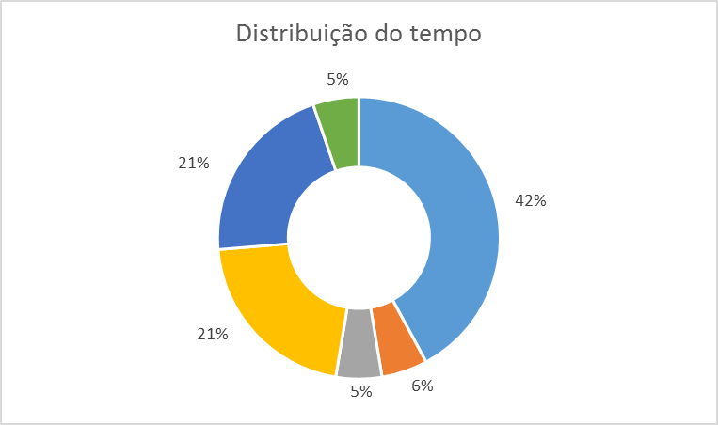

Demonstração

Relatório Pedidos (2) - Rework
Página Inicial | Operadores | Linhas | Pedidos

Pedidos | Custo Total: | R$ 120

Relatórios | Operadores: | R$ 70

Cadastros | Custo por Linha: | R$ 50
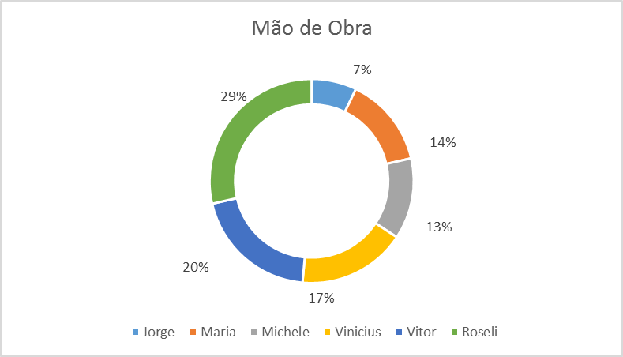
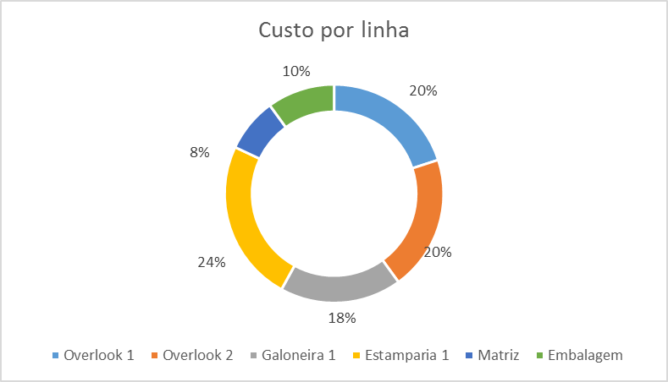

Demonstração

Cadastro Operadores - Rework
Página Inicial | Operadores | Linhas | Pedidos

Pedidos | Nome do Operador | Jorge Marcelo Costa

Relatórios | Disponibilidade para Produção: | 8 horas / dia

Cadastros | Custo / Hora: | R$ 30.00

 | Linhas Apto: | Estamparia, Matriz

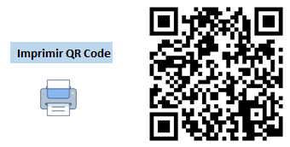

Demonstração

